KONTRAK - Menu Add or Update
Tambah |  | Review 16Mei | update vendor
ID Data Kontrak | (Otomatis saat di simpan) | OK
Perusahaan | < Combo Box> diambil dr data Master Mitra kolom Perusahaan | OK
Klasifikasi | (Otomatis terisi Klasifikasi dari Perusahaan yg dipilih) | OK
Lokasi Gedung | < Combo Box> diambil dr data Master Aset kolom "Nama Gedung" where Status Asset Komersial | Ga perlu ada substring Kota | sudah dihilangkan
Alamat | (Otomatis saat di pilih lokasi Gedung) | OK
Kota | (Otomatis saat di pilih lokasi Gedung) | OK
Tanggal BAK Telkom - GSD | <date> | OK
Tanggal Kontrak Telkom - GSD | <date> | OK
Nomor Kontrak Telkom - GSD | <text> | OK
Tanggal BASO Telkom - GSD | <date> | OK
Tanggal BAK Mitra - GSD | <date> | OK
Tanggal Kontrak Mitra - GSD | <date> | OK
Nomor Kontrak Mitra - GSD | <text> | OK
Tanggal Komersial | <date> | OK
Durasi Kontrak (Thn) | <number> | OK
Skema Kerjasama Telkom - GSD | < Combo Box> diambil dr data Master Skema Kerjasama | OK
Nilai Skema Kerjasama Telkom - GSD | <text> | OK
Skema Kerjasama Mitra - GSD | < Combo Box> diambil dr data Master Skema Kerjasama | OK
Nilai Skema Kerjasama Mitra - GSD | <text> | OK
Investasi | <text> | OK
Tanggal Akhir Kontrak Mitra | <date> | OK
Sisa Waktu Kontrak | (otomatis Tgl Akhir Kontrak - Sysdate) | OK

Simpan
Batal

ASSET-Menu Add or Update
Tambah |  | Review 16Mei | update vendor
ID Asset | (otomatis) | OK
Nama Gedung | <text> | OK
Alamat | <text> | OK
Kota | <text> | OK
titik koordinat | <text> | OK
Pemilik | < Combo Box> diambil dr data Master - Pemilik Aset | OK
Status Asset | < Combo Box> diambil dr data Master - Status Asset | OK
Mitra | < Combo Box> diambil dr data Mitra - kolom Brand | OK
Skema Kerjasama | < Combo Box> diambil dr data Master - Skema kerjasama | OK
Status Surat Tanah | < Combo Box> diambil dr data Master Deskripsi Asset - Status Tanah | OK
Masa Berlaku Surat Tanah | Number | OK
Luas Tanah (m2) | <number> | Jangan ada angka dibelakang koma | sudah diperbaiki
Panjang x Lebar Tanah (m) | <text> | OK
Bentuk Tanah | < Combo Box> diambil dr data Master - Bentuk Tanah | OK
Luas Bangunan (m2) | <number> | Jangan ada angka dibelakang koma | sudah diperbaiki
Jumlah Lantai dan Bangunan | <text> | OK
Luas Area Idle (m2) | <number> | Jangan ada angka dibelakang koma | sudah diperbaiki
Jenis Asset | < Combo Box> diambil dr data Master Jenis Bangunan | OK
Type Asset | < Combo Box> diambil dr data Master Type Asset | OK
Batasan Lahan |  | OK
- Utara | <text> | OK
- Selatan | <text> | OK
- Timur | <text> | OK
- Barat | <text> | OK
Informasi sekitar | <long text> | OK
Penggunaan Saat Ini | < Combo Box> diambil dr data Master Deskripsi Asset - Status Penggunaan Saat Ini | OK
Usulan Penggunaan | < Combo Box> diambil dr data Master - Klasifikasi Mitra | OK
Usulan Mitra | < Combo Box> diambil dr data Mitra - Brand | OK
Jarak Usulan Mitra ke Lokasi (m) | <number> | OK
Kapasitas Catudaya | <text> | OK
Keterangan | <text> | OK
Area | < Combo Box> diambil dr data Master Area | OK
Facility Management | < Combo Box> diambil dr data FM | OK
Propar | <file upload Pdf> | OK
Photo Gedung | <file upload Jpg> | OK
Aktif ? |  | OK
Simpan
Batal

ASSET-Data View Detil
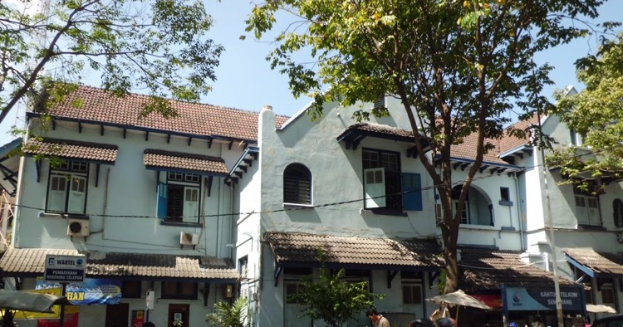
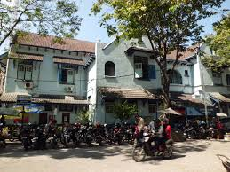
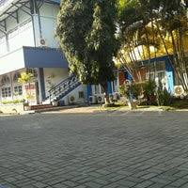
INFORMASI ASSET |  | Review 16Mei | update Vendor
ID Asset | ASSET-RTL-0002 | OK
Nama Gedung | Gd. Idle Kampung Kali Semarang | OK
Alamat | Jl Mayjen Sutoyo 71 – 73 , Kampung Kali | OK
Kota | Semarang | OK
Titik Koordinat | -6.985853078342672 , 110.429173707962040 | OK
Pemilik | TELKOM | OK
Status Asset | Komersial | OK
Mitra | Indomart | Yg di tampilkan Brand nya, bukan nama Pers, Kalau Status Asset Idle agar diisi "-" | sudah
Skema Kerjasama | Frenchise | Kalau status asset Idle agar diisi "-" | sudah
Status Surat Tanah | HGB | OK
Masa Berlaku Surat Tanah | 1-Mei-2030 | OK
Luas Tanah (m2) | 2.500 | tambahkan "(m2)" di kolomnya, Ga perlu ada angka dibelakang koma | sudah
Panjang x Lebar Tanah (m) | 45x35 | tambahkan "(m2)" di kolomnya | sudah
Bentuk Tanah | Persegi Panjang | OK
Luas Bangunan (m2) | 600 | tambahkan "(m2)" di kolomnya, Ga perlu ada angka dibelakang koma | sudah
Jumlah Lantai dan bangunan | 2 Lantai & 1 Bangunan | OK
Luas Area Idle (m2) | 100 | tambahkan "(m2)" di kolomnya, Ga perlu ada angka dibelakang koma | sudah
Jenis Asset | Bangunan Lama | OK
Type Asset | Stand Alone | kolom Type Asset hilang/ blm ada | sudah
Batasan Lahan |  | OK
- Utara | Perumahan penduduk | OK
- Selatan | Jalan Anggrek | OK
- Timur | Jl Sungkono | OK
- Barat | Gedung Pemda | OK
Informasi sekitar | Merupakan lalu lintas utama dan dekat dengan Mall Gede | OK
Penggunaan Saat Ini | Leveraged | OK
Usulan Penggunaan | - | Kasih "-" jika Penggunaan Saat Ini Leveraged | sudah
Usulan Mitra | - | Kasih "-" jika Penggunaan Saat Ini Leveraged | sudah
Jarak Usulan Mitra ke Lokasi (m) | - | Kasih "-" jika Penggunaan Saat Ini Leveraged | sudah
Kapasitas Catudaya | 250 KVA | OK
Keterangan |  | OK
Area | Area 4 Jawa Tengah & DI Yogyakarta | OK
Facility Management | FM Semarang | OK
Last Update || By | 15 Mei 2020 by Bagus | Blm ada kolom ini, di isi update terakhir || Nama Pengguna | sudah
Propar | propar_Gdg_Ilde_kampung | OK
Photo Gedung |  | OK

MITRA - Menu Add or Update
Tambah/ Ubah |  | Review 16Mei
ID Perusahaan | (otomatis saat di simpan) | OK
Klasifikasi | < Combo Box> diambil dr data Master Klasifikasi | OK
Brand | <text> | OK
Logo | <file upload jpg> | OK
Perusahaan | <text> | OK
Alamat Perusahaan | <text> | OK
PIC & Nomor Telpon | <text> | OK
Jumlah Kerjasama Dengan GSD | <number> | OK
Mitra Requirement
- Luas Lahan (m2) | < Combo Box> diambil dr data Deskripsi Asset - Luas Tanah | OK
- Luas Bangunan (m2) | < Combo Box> diambil dr data Deskripsi Asset - Luas Bangunan | OK
- Type Asset | < Combo Box> diambil dr data Deskripsi Asset - Type Asset | OK
- Special Request | <text> | OK
Skema Kerjasama | < Combo Box> diambil dr data Master Skema Kerjasama | OK
Keterangan | <text> | OK
Penanggung Jawab Mitra | < Combo Box> diambil dr data Master PIC Mitra | OK
Aktif ?
Simpan
Batal

MITRA - Data View Detil
INFORMASI UMUM |  | Review 16Mei
ID Perusahaan | M.2004-0014 | OK
Klasifikasi | F & B | OK
Brand | McDonald's | OK
Logo Brand |  | OK
Perusahaan | PT. Rekso Nasional Food | OK
Alamat Perusahaan | Graha Rekso Building, Mezzazine Floor Jl. Boulevard Artha Gading Kav.A1 Sentra Bisnis Artha Gading Kelapa Gading, Jakarta Utara | OK
PIC & No. Telepon | 1. Ibu Ratna - 08111111 2. Bapak Bhama - 0822222 3. Bapak Erik Marino - 0833333 | OK
Jml Kerjasama dgn GSD | 2 | OK
Penanggung Jawab Mitra | Nabila | OK
MITRA REQUIREMENT

Luas Lahan (m2) | 1001-2000 | OK
Luas Bangunan (m2) | 301-500 | OK
Type Asset | Stand Alone | OK
Special Request | Lokasi di jalan utama (prioritas hoek) dan kapasitas listrik 131 KVA | OK
Skema Kerjasama | Rev share dgn MTR | OK
Keterangan | McD adalah perusahaan Multinasional yang ber afiliasi dgn Pers Amerika … | OK

